상품제안서
네이쳐 다기능 LED SOS 나침반 야외생존팔찌 | 상품코드: S32257

 |  |  |  |  |  |  | 02-713-8555 | www.synergygift.co.kr
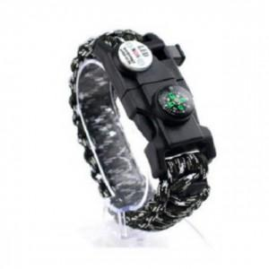

【상세/제작정보】

【인쇄/포장옵션】 | 스티커 / OPP(비닐)

【공급단가】 | 수량 | 50~ | 100~ | 500~ | 1,000~ | 2,000~
*VAT별도 | 단가 | 10,660원 | 10,270원 | 9,870원 | 9,480원 | 9,240원

【상품 URL】 | https://www.synergygift.co.kr:443/src/goods_detail.php?gdno=32257

